Presentación


Ciencias de Deporte y la Recreación
Informe de egresados y empleadores 2016


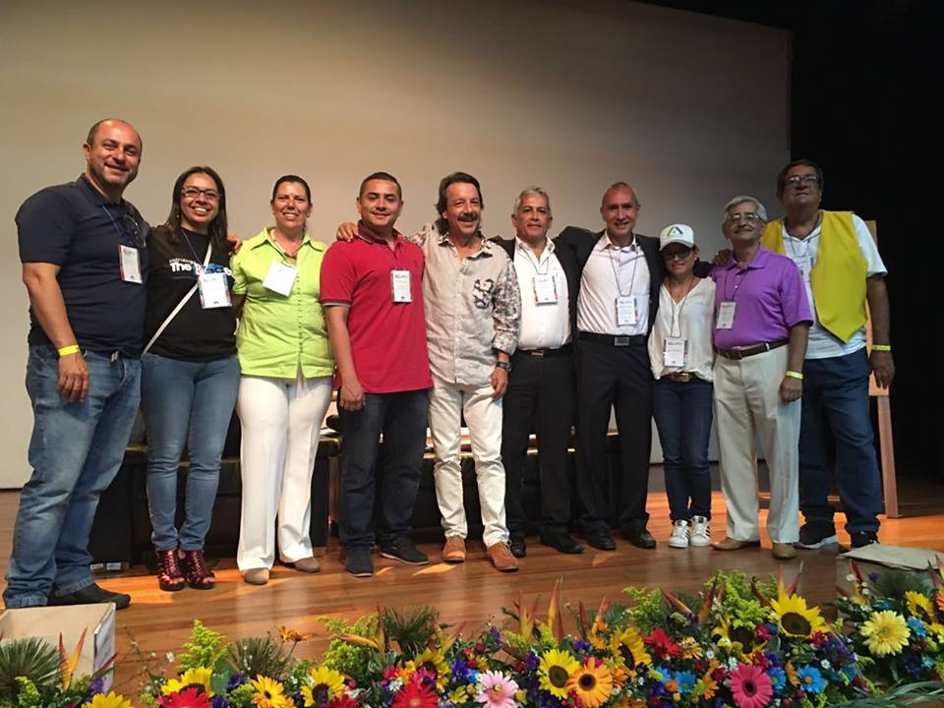

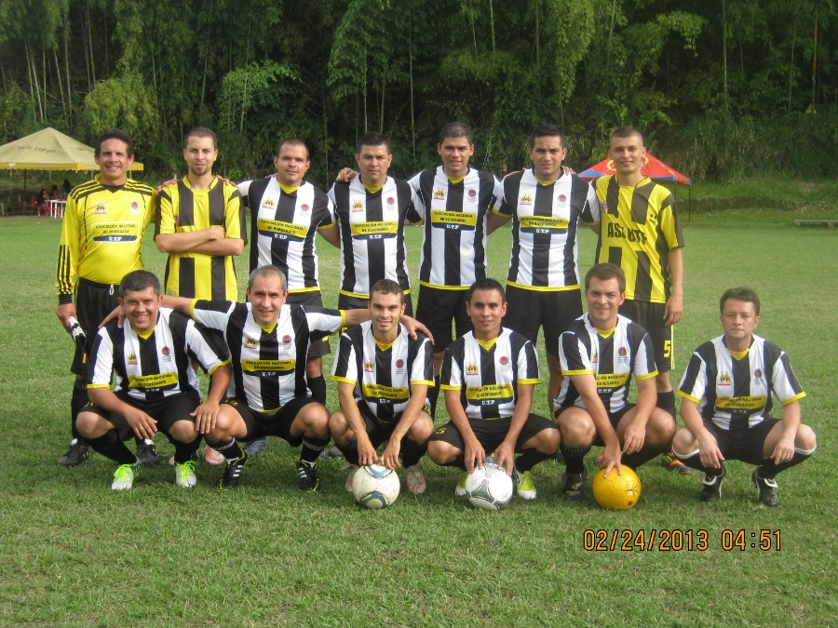
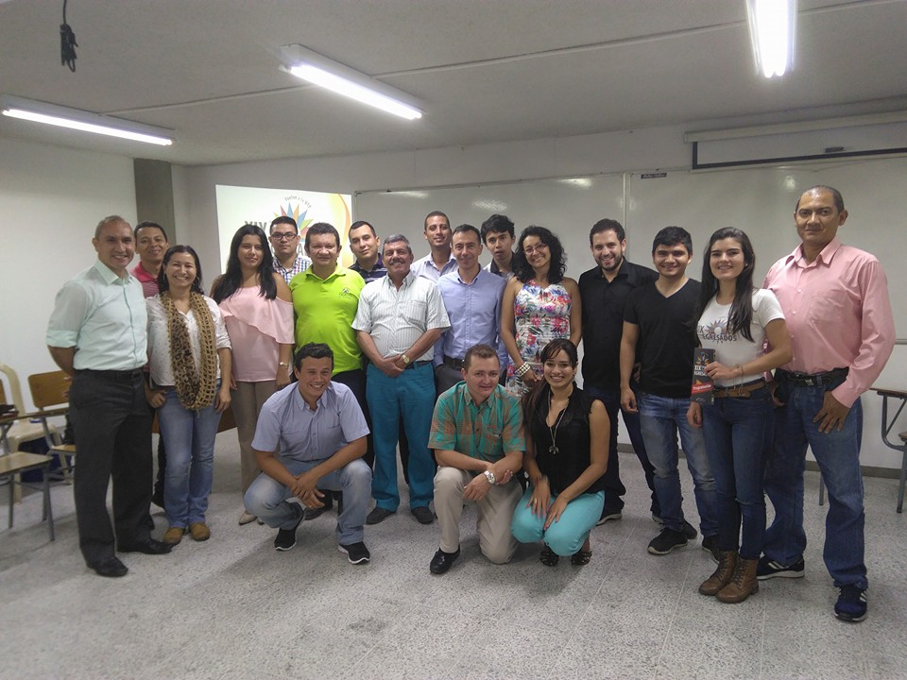
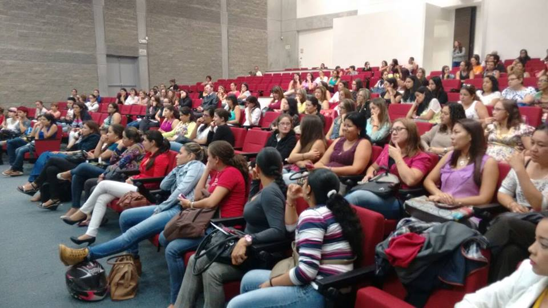

Informe consolidado de encuestas aplicadas a egresados y empleadores
Oficina Gestión de Egresados
Julio 2016

INTRODUCCIÓN:
La Oficina Gestión de Egresados fortalece a la Universidad con los resultados de las encuestas realizadas a egresados y empleadores, para cada uno de los programas académicos de pregrado y posgrado con la finalidad de trabajar en los procesos de autoevaluación y acreditación, puesto que, el seguimiento a los egresados es un elemento fundamental en la búsqueda de la calidad y factor estratégico para el mejoramiento y evaluación del impacto que la institución tiene en el medio; y la satisfacción de los empleadores nos enrutan a la excelencia profesional. Se trabaja de la mano con la Vicerrectoría Académica en pro del aseguramiento de la calidad de cada uno de los programas académicos, así mismo se respalda el direccionamiento estratégico del Plan de desarrollo institucional 2009 – 2019 que involucra al egresado como un aliado que permite generar un mayor contacto entre el contexto laboral y la academia, debido al vínculo tan cercano que tiene a la realidad social actual. Este informe, presenta los resultados obtenidos de la aplicación de instrumentos de seguimiento a egresados y encuestas a empleadores, con el fin de establecer las características generales del egresado del programa Ciencias del Deporte y la Recreación de la Universidad Tecnológica de Pereira. A continuación se presentan en las siguientes pestañas información sobre: Egresados: * Información personal y familiar. * Competencias. * Plan de vida. * Responsabilidad social. * Situación laboral. * Aspectos generales de las actividades laborales de los egresados. * Emprendimiento. * Satisfacción con los recursos ofrecidos por la Institución. Empleadores: * Empresas y empleadores. * Autoevaluación. * Nivel de desarrollo de las competencias generales para los profesionales. * Competencias. Observatorio Laboral para la Educación OLE: * Ingreso mensual. * Tasa de cotización. Finalmente se recomienda la revisión de esta información, en compañía del equipo de trabajo encargado del Factor No 9 (egresados), ad

Equipo de trabajo
Paola Andrea Buitrago González Directora Ejecutiva Asociación Nacional de Egresados ASEUTP diregresados@utp.edu.co - 3137355 Yenny Viviana Quiceno Barreto Coordinadora de Seguimiento a Egresados egresados@utp.edu.co - 3137533 Sebastián Londoño Marín Monitor de Apoyo Oficina

Oficina Gestión de Egresados www.utp.edu.co/egresados Edificio 3, tercer piso, Oficina R 305 Universidad Tecnológica de Pereira

Egresados
 | Informe para el programa de: Ciencias del Deporte y la Recreación

 | 1. Información Personal y Familiar

 | • Género

 | Frecuencia | MG | 1 Año | 3 Año | 5 Año | Total
 | Masculino | 284 | 49 | 32 | 10 | 375
 | Femenino | 193 | 41 | 34 | 11 | 279

 | Porcentaje | MG | 1 Año | 3 Año | 5 Año | Total
 | Masculino | 59.54% | 54.44% | 48.48% | 0.00% | 57.34%
 | Femenino | 40.46% | 45.56% | 51.52% | 0.00% | 42.66%

 | • Estado Civil

 | Frecuencia | MG | 1 Año | 3 Año | 5 Año | Total
 | Soltero(a) | 389 | 66 | 45 | 6 | 506
 | Casado(a)/unión libre | 86 | 17 | 20 | 15 | 138
 | Otro | 2 | 0 | 1 | 0 | 3

 | Porcentaje | MG | 1 Año | 3 Año | 5 Año | Total
 | Soltero(a) | 81.55% | 79.52% | 68.18% | 28.57% | 78.21%
 | Casado(a)/unión libre | 18.03% | 20.48% | 30.30% | 71.43% | 21.33%
 | Otro | 0.42% | 0.00% | 1.52% | 0.00% | 0.46%

 | • Número de hijos

 | 0 | 80.31%
 | 1 | 13.91%
 | 2 | 4.84%
 | 3 | 0.00%
 | 4 | 0.00%
 | 5 | 0.00%
 | 6 | 0.00%

 | 2. Competencias

 | • Bilingüismo

 | Inglés | 82.87%

 | Inglés | Alto | Medio | Bajo
 | Habla | 17.14% | 56.60% | 26.26%
 | Escucha | 17.78% | 52.54% | 29.68%
 | Lectura | 37.50% | 50.79% | 11.71%
 | Escritura | 22.89% | 55.64% | 21.46%

 | Otro Idioma | 4.74%

 | Otro Idioma | Alto | Medio | Bajo
 | Habla | 14.59% | 34.05% | 51.35%
 | Escucha | 15.30% | 31.69% | 53.01%
 | Lectura | 20.97% | 34.41% | 44.62%
 | Escritura | 14.84% | 34.07% | 51.10%

 | • Competencias Generales y Laborales

No | Competencias Generales |  |  |  |  |  | 1 | 2 | 3 | 4 | 5 | Promedio
1 | Exponer las ideas por medios escritos |  |  |  |  |  | 0.63% | 1.47% | 3.56% | 62.05% | 32.29% | 4.2
2 | Comunicarse oralmente con claridad |  |  |  |  |  | 0.63% | 1.47% | 1.89% | 53.04% | 42.98% | 4.4
3 | Persuadir y convencer a sus interlocutores |  |  |  |  |  | 0.63% | 1.89% | 3.14% | 63.94% | 30.40% | 4.2
4 | Identificar y utilizar símbolos para comunicarse (lenguaje icónico, lenguaje no verbal, etc.) |  |  |  |  |  | 3.56% | 11.11% | 10.06% | 53.46% | 21.80% | 3.8
5 | Aceptar las diferencias y trabajar en contexto multiculturales |  |  |  |  |  | 0.63% | 2.10% | 1.68% | 41.51% | 54.09% | 4.5
6 | Utilizar herramientas informáticas básicas (procesadores de texto, hojas de cálculo, correo electrónico, etc.) |  |  |  |  |  | 0.63% | 3.14% | 2.52% | 46.12% | 47.59% | 4.4
7 | Aprender y mantenerse actualizado |  |  |  |  |  | 1.05% | 2.10% | 1.68% | 46.54% | 48.64% | 4.4
8 | Ser creativo e innovador |  |  |  |  |  | 1.47% | 0.84% | 2.52% | 44.03% | 51.15% | 4.4
9 | Buscar, analizar, administrar y compartir información |  |  |  |  |  | 1.05% | 1.05% | 1.89% | 49.06% | 46.96% | 4.4
10 | Crear, investigar y adoptar tecnología |  |  |  |  |  | 1.47% | 6.29% | 4.82% | 54.09% | 33.33% | 4.1
11 | Diseñar e implementar soluciones con el apoyo de tecnología |  |  |  |  |  | 1.47% | 6.50% | 6.08% | 55.77% | 30.19% | 4.1
12 | Plantear y resolver problemas |  |  |  |  |  | 1.05% | 0.63% | 1.68% | 54.09% | 42.56% | 4.4
13 | Capacidad de abstracción análisis y síntesis |  |  |  |  |  | 1.05% | 2.52% | 4.61% | 61.01% | 30.82% | 4.2
14 | Comprender la realidad que lo rodea |  |  |  |  |  | 1.26% | 1.26% | 0.84% | 44.44% | 52.20% | 4.5
15 | Asumir una cultura de convivencia |  |  |  |  |  | 1.26% | 0.42% | 1.05% | 40.67% | 56.60% | 4.5
16 | Asumir responsabilidades y tomar decisiones |  |  |  |  |  | 0.00% | 1.26% | 0.84% | 33.54% | 64.36% | 4.6
Calificación Promedio de Competencias Generales

No | Competencias Generales Laborales |  |  |  |  |  | 1 | 2 | 3 | 4 | 5 | Promedio
1 | Planificar y utilizar el tiempo de manera efectiva de tal forma que se logran los objetivos planteados. |  |  |  |  |  | 0.59% | 0.59% | 10.00% | 54.12% | 34.71% | 4.22
2 | Utilizar herramientas informáticas especializadas (paquetes estadísticos, software de diseño, etc.) |  |  |  |  |  | 4.12% | 5.29% | 31.76% | 38.24% | 20.59% | 3.66
3 | Formular y ejecutar proyectos |  |  |  |  |  | 0.00% | 1.18% | 13.53% | 57.65% | 27.65% | 4.12
4 | Trabajar en equipo para alcanzar metas comunes |  |  |  |  |  | 0.00% | 0.00% | 5.29% | 50.00% | 44.71% | 4.39
5 | Trabajar de manera independiente sin supervisión permanente |  |  |  |  |  | 1.76% | 0.00% | 5.88% | 46.47% | 45.88% | 4.35
6 | Aplicar valores y ética profesional en el desempeño laboral |  |  |  |  |  | 0.00% | 0.00% | 2.94% | 35.29% | 61.76% | 4.59
7 | Adaptarse a los cambios (trabajar en contextos nuevos y diversos) |  |  |  |  |  | 0.00% | 0.00% | 5.29% | 46.47% | 48.24% | 4.43
8 | Trabajar bajo presión |  |  |  |  |  | 1.18% | 0.00% | 8.82% | 55.29% | 34.71% | 4.22

 | 3. CONTRIBUCIÓN DEL FORTALECIMIENTO DEL PROYECTO DE VIDA

 | • ¿Cuál es su percepción acerca de la forma en que el programa contribuyó a su proyecto de vida, en cada una de los siguientes niveles?
Ética
 | Ética | MG | 1 Año | Total
 | Alto | 110 | 15 | 125
 | Mediano | 43 | 3 | 46
 | Bajo | 10 | 2 | 12
 | Ninguno | 1 | 0 | 1
 | No sabe | 2 | 0 | 2

 | Ética % | MG | 1 Año | Total
 | Alto | 54.19% | 75.00% | 56.05%
 | Mediano | 21.18% | 15.00% | 20.63%
 | Bajo | 4.93% | 10.00% | 5.38%
 | Ninguno | 0.49% | 0.00% | 0.45%
 | No sabe | 0.99% | 0.00% | 0.90%
Espiritual
 | Espiritual | MG | 1 Año | Total
 | Alto | 64 | 7 | 71
 | Mediano | 80 | 7 | 87
 | Bajo | 43 | 5 | 48
 | Ninguno | 13 | 1 | 14
 | No sabe | 3 | 0 | 3

 | Espiritual % | MG | 1 Año | Total
 | Alto | 31.53% | 35.00% | 31.84%
 | Mediano | 39.41% | 35.00% | 39.01%
 | Bajo | 21.18% | 25.00% | 21.52%
 | Ninguno | 6.40% | 5.00% | 6.28%
 | No sabe | 1.48% | 0.00% | 1.35%

Cognitiva
 | Cognitiva | MG | 1 Año | Total
 | Alto | 115 | 13 | 128
 | Mediano | 46 | 7 | 53
 | Bajo | 2 | 0 | 2
 | Ninguno | 0 | 0 | 0
 | No sabe | 3 | 0 | 3

 | Cognitiva % | MG | 1 Año | Total
 | Alto | 56.65% | 65.00% | 57.40%
 | Mediano | 22.66% | 35.00% | 23.77%
 | Bajo | 0.99% | 0.00% | 0.90%
 | Ninguno | 0.00% | 0.00% | 0.00%
 | No sabe | 1.48% | 0.00% | 1.35%
Afectiva
Alto | 0.39737991266
Mediano | 0.42794759825
Bajo | 0.12663755459
Ninguno | 0.034934497817
No sabe | 0.013100436681
 | Afectiva | MG | 1 Año | Total
 | Alto | 98 | 11 | 109
 | Mediano | 82 | 9 | 91
 | Bajo | 16 | 0 | 16
 | Ninguno | 6 | 0 | 6
 | No sabe | 1 | 0 | 1

 | Afectiva % | MG | 1 Año | Total
 | Alto | 48.28% | 55.00% | 48.88%
 | Mediano | 40.39% | 45.00% | 40.81%
 | Bajo | 7.88% | 0.00% | 7.17%
 | Ninguno | 2.96% | 0.00% | 2.69%
 | No sabe | 0.49% | 0.00% | 0.45%
Comunicativa
Alto | 0.59825327511
Mediano | 0.34497816594
Bajo | 0.052401746725
Ninguno | 0.0043668122271
No sabe | 0
 | Comunicativa | MG | 1 Año | Total
 | Alto | 137 | 11 | 148
 | Mediano | 63 | 8 | 71
 | Bajo | 3 | 1 | 4
 | Ninguno | 0 | 0 | 0
 | No sabe | 0 | 0 | 0

 | Comunicativa % | MG | 1 Año | Total
 | Alto | 67.49% | 55.00% | 66.37%
 | Mediano | 31.03% | 40.00% | 31.84%
 | Bajo | 1.48% | 5.00% | 1.79%
 | Ninguno | 0.00% | 0.00% | 0.00%
 | No sabe | 0.00% | 0.00% | 0.00%
Estética
Alto | 0.3711790393
Mediano | 0.44978165939
Bajo | 0.10917030568
Ninguno | 0.043668122271
No sabe | 0.026200873362
 | Estética | MG | 1 Año | Total
 | Alto | 100 | 7 | 107
 | Mediano | 82 | 10 | 92
 | Bajo | 19 | 3 | 22
 | Ninguno | 2 | 0 | 2
 | No sabe | 0 | 0 | 0

 | Estética % | MG | 1 Año | Total
 | Alto | 49.26% | 35.00% | 47.98%
 | Mediano | 40.39% | 50.00% | 41.26%
 | Bajo | 9.36% | 15.00% | 9.87%
 | Ninguno | 0.99% | 0.00% | 0.90%
 | No sabe | 0.00% | 0.00% | 0.00%
Corporal
Alto | 0.32751091703
Mediano | 0.41484716157
Bajo | 0.1615720524
Ninguno | 0.078602620087
No sabe | 0.017467248908
 | Corporal | MG | 1 Año | Total
 | Alto | 138 | 12 | 150
 | Mediano | 57 | 8 | 65
 | Bajo | 8 | 0 | 8
 | Ninguno | 0 | 0 | 0
 | No sabe | 0 | 0 | 0

 | Corporal % | MG | 1 Año | Total
 | Alto | 67.98% | 25.00% | 67.26%
 | Mediano | 28.08% | 45.00% | 29.15%
 | Bajo | 3.94% | 20.00% | 3.59%
 | Ninguno | 0.00% | 10.00% | 0.00%
 | No sabe | 0.00% | 0.00% | 0.00%
Socio Política
Alto | 0.5327510917
Mediano | 0.3711790393
Bajo | 0.087336244541
Ninguno | 0.0043668122271
No sabe | 0.0043668122271
 | Socio Política | MG | 1 Año | Total
 | Alto | 88 | 5 | 93
 | Mediano | 83 | 9 | 92
 | Bajo | 29 | 4 | 33
 | Ninguno | 3 | 2 | 5
 | No sabe | 0 | 0 | 0

 | Socio Política % | MG | 1 Año | Total
 | Alto | 43.35% | 25.00% | 41.70%
 | Mediano | 40.89% | 45.00% | 41.26%
 | Bajo | 14.29% | 20.00% | 14.80%
 | Ninguno | 1.48% | 10.00% | 2.24%
 | No sabe | 0.00% | 0.00% | 0.00%

 | 3. Plan de Vida

 | • ¿Qué ha pensado hacer en el largo plazo?

 | Opcion | 1 Año
 | Iniciar una nueva carrera tecnológica | 1.11%
 | Iniciar una nueva carrera técnica | 1.11%
 | Otro | 6.67%
 | Iniciar una nueva carrera universitaria | 17.78%
 | Trabajar fuera de Colombia | 13.33%
 | Crear una empresa | 35.56%
 | Estudiar un posgrado fuera de Colombia | 21.11%
 | Estudiar un posgrado en Colombia | 55.56%
 | Trabajar en Colombia | 47.78%

 | • ¿Desea realizar educación posgraduada?

 | Frecuencia | 3 Año | 5 Año | Total
 | Si | 52 | 21 | 73
 | No | 10 | 0 | 10

 | Porcentaje | 3 Año | 5 Año | Total
 | Si | 82.54% | 100.00% | 86.90%
 | No | 15.87% | 0.00% | 11.90%

 | • Si le interesa realizar educación posgraduada, señale el nivel y escriba el nombre del programa que desea

 | Frecuencia | 3 Año | 5 Año | Total
 | Especialización | 23 | 4 | 27
 | Maestría | 31 | 10 | 41
 | Doctorado | 7 | 2 | 9

 | Porcentaje | 3 Año | 5 Año | Total
 | Especialización | 44.23% | 19.05% | 36.99%
 | Maestría | 59.62% | 47.62% | 56.16%
 | Doctorado | 13.46% | 9.52% | 12.33%

 | • ¿En el futuro, le gustaría cursar otros estudios en esta institución?

 | Frecuencia | MG
 | Si | 196
 | No | 7

 | Porcentaje | MG
 | Si | 96.55%
 | No | 3.45%

 | • ¿Principalmente, qué otros estudios le gustaría cursar en esta institución?

 | Frecuencia | MG
 | Especialización | 100
 | Maestría | 67
 | Diplomados | 2
 | Seminarios/Cursos | 3
 | Estudios Técnicos | 0
 | Doctorado | 3
 | Tecnológicos | 0
 | Universitarios | 9

 | Porcentaje | MG
 | Especialización | 51.02%
 | Maestría | 34.18%
 | Diplomados | 1.02%
 | Seminarios/Cursos | 1.53%
 | Estudios Técnicos | 0.00%
 | Doctorado | 1.53%
 | Tecnológicos | 0.00%
 | Universitarios | 4.59%

 | • ¿En qué tipo de programas y en qué temas le gustaría realizar educación continuada?

 | Porcentaje | 3 Año | 5 Año
 | Diplomados | 54.55% | 42.86%
 | Cursos/seminarios/Talleres | 25.76% | 42.86%
 | Congresos | 13.64% | 28.57%
 | Foros | 1.52% | 23.81%
 | Otro | 7.58% | 19.05%

 | • Tipo de Asociaciones Nacionales o Internacionales a los que pertenece y se encuentra activo. Determine el nombre correspondiente y si es nacional o internacional:

 |  | MG | 1 Año | 3 Año | 5 Año
 | Comunidades Académicas reconocidas | 2.10% | 2.22% | 4.55% | 0.00%
 | Asociaciones Científicas | 4.19% | 1.11% | 1.52% | 4.76%
 | Profesionales/ Tecnológicas/Técnicas/artísticas y culturales | 5.66% | 11.11% | 12.12% | 4.76%
 | Políticas | 2.52% | 7.78% | 1.52% | 9.52%
 | Religiosas | 2.52% | 4.44% | 3.03% | 0.00%
 | Sector Productivo | 0.63% | 1.11% | 1.52% | 0.00%
 | Otras | 3.98% | 7.78% | 13.64% | 19.05%
 | Ninguna | 45.70% | 64.44% | 57.58% | 14.29%

 | 4. Responsabilidad Social

 | • ¿Ha realizado proyectos en beneficio del contexto social y/o público?

 | Frecuencia | 1 Año | 3 Año | 5 Año
 | Si | 33 | 34 | 11
 | No | 50 | 32 | 10

 | Porcentaje | 1 Año | 3 Año | 5 Año
 | Si | 39.76% | 51.52% | 52.38%
 | No | 60.24% | 48.48% | 47.62%

 | 5. Situación Laboral

 | • En la actualidad, en qué actividad ocupa la mayor parte de su tiempo

 | Frecuencia | 1 Año | 3 Año | 5 Año | Total
 | Buscando trabajo | 17 | 8 | 1 | 26
 | Estudiando | 2 | 5 | 0 | 7
 | Oficios del hogar | 2 | 1 | 0 | 3
 | Otra actividad | 7 | 3 | 0 | 10
 | Trabajando | 55 | 45 | 13 | 113
 | Incapacitado permanente para trabajar | 0 | 0 | 0 | 0

 | Porcentaje | 1 Año | 3 Año | 5 Año | Total
 | Trabajando | 61.11% | 68.18% | 61.90% | 63.84%
 | Buscando trabajo | 18.89% | 12.12% | 4.76% | 14.69%
 | Estudiando | 2.22% | 7.58% | 0.00% | 3.95%
 | Otra actividad | 7.78% | 4.55% | 0.00% | 5.65%
 | Oficios del hogar | 2.22% | 1.52% | 0.00% | 1.69%
 | Incapacitado permanente para trabajar | 0.00% | 0.00% | 0.00% | 0.00%

 | • ¿Además de lo anterior, realiza alguna actividad remunerada?

 | Frecuencia | MG | 1 Año | 3 Año | 5 Año | Total
 | Si, tengo una empresa/negocio/finca | 6 | 0 | 2 | 0 | 8
 | Si, trabajo como empleado | 36 | 3 | 1 | 0 | 40
 | Si, trabajo en un negocio familiar sin remuneración | 17 | 1 | 0 | 0 | 18
 | No | 110 | 8 | 6 | 0 | 124

 | Porcentaje | MG | 1 Año | 3 Año | 5 Año | Total
 | Si, tengo una empresa/negocio/finca | 3% | 0% | 20% | 0% | 4%
 | Si, trabajo como empleado | 19% | 20% | 10% | 0% | 18%
 | Si, trabajo en un negocio familiar sin remuneración | 9% | 7% | 0% | 0% | 8%
 | No | 57% | 53% | 60% | 0% | 55%

 | • En esta actividad usted es:

 | Frecuencia | MG | 1 Año | 3 Año | 5 Año | Total
 | Empleado de empresa familiar sin remuneración | 20 | 1 | 0 | 0 | 21
 | Empleado de empresa particular | 114 | 27 | 19 | 3 | 163
 | Empleado del gobierno | 43 | 16 | 21 | 6 | 86
 | Empresario/Empleador | 12 | 4 | 1 | 0 | 17
 | Trabajador independiente (Sector público o privado) | 63 | 12 | 8 | 1 | 84

 | Porcentaje | MG | 1 Año | 3 Año | 5 Año | Total
 | Empleado de empresa familiar sin remuneración | 7% | 1% | 0% | 0% | 5%
 | Empleado de empresa particular | 42% | 40% | 37% | 15% | 40%
 | Empleado del gobierno | 16% | 24% | 41% | 30% | 21%
 | Empresario/Empleador | 4% | 6% | 2% | 0% | 4%
 | Trabajador independiente (Sector público o privado) | 23% | 18% | 16% | 5% | 20%

 | • ¿Se encuentra relacionado su empleo con la carrera que estudió?

 | Frecuencia | 1 Año | 3 Año | 5 Año | Total
 | Si | 22 | 16 | 13 | 51
 | No | 2 | 3 | 1 | 6

 | Porcentaje | 1 Año | 3 Año | 5 Año | Total
 | Si | 81.48% | 84.21% | 86.67% | 83.61%
 | No | 7.41% | 15.79% | 6.67% | 9.84%

 | Frecuencia | 1 Año | 3 Año | 5 Año
 | Contrato a término fijo | 12 | 10 | 5
 | Contrato a término indefinido | 13 | 12 | 4
 | Contrato de prestación de servicios | 19 | 17 | 3
 | Otro tipo de contrato | 1 | 2 | 0

 | Porcentaje | 1 Año | 3 Año | 5 Año
 | Contrato a término fijo | 25.00% | 23.81% | 33.33%
 | Contrato a término indefinido | 27.08% | 28.57% | 26.67%
 | Contrato de prestación de servicios | 39.58% | 40.48% | 20.00%
 | Otro tipo de contrato | 2.08% | 4.76% | 0.00%

 | • ¿Su contrato de trabajo incluye prestaciones Sociales?

 | Frecuencia | 1 Año | 3 Año | 5 Año
 | Si | 20 | 23 | 11
 | No | 25 | 19 | 3

 | Porcentaje | 1 Año | 3 Año | 5 Año
 | Si | 41.67% | 54.76% | 73.33%
 | No | 52.08% | 45.24% | 20.00%

 | • ¿Cuál fue su ingreso laboral en el mes pasado?

 | Frecuencia | 1 Año | 3 Año | 5 Año
 | menor a 1 SMLV (Salario mínimo legal vigente) | 2 | 1 | 0
 | entre 1 SMLV y menos de 2 SMLV | 17 | 7 | 2
 | entre 2 SMLV y menos de 3 SMLV | 3 | 8 | 5
 | entre 3 SMLV y menos de 4 SMLV | 2 | 2 | 4
 | entre 4 SMLV y menos de 5 SMLV | 0 | 1 | 2
 | entre 5 SMLV y menos de 6 SMLV | 0 | 0 | 1
 | más de 6 SMLV | 0 | 0 | 0

 | Porcentaje | 1 Año | 3 Año | 5 Año
 | menor a 1 SMLV (Salario mínimo legal vigente) | 7.41% | 5.26% | 0.00%
 | entre 1 SMLV y menos de 2 SMLV | 62.96% | 36.84% | 13.33%
 | entre 2 SMLV y menos de 3 SMLV | 11.11% | 42.11% | 33.33%
 | entre 3 SMLV y menos de 4 SMLV | 7.41% | 10.53% | 26.67%
 | entre 4 SMLV y menos de 5 SMLV | 0.00% | 5.26% | 13.33%
 | entre 5 SMLV y menos de 6 SMLV | 0.00% | 0.00% | 6.67%
 | más de 6 SMLV | 0.00% | 0.00% | 0.00%

 | • Su actividad económica es:

 | Frecuencia | 1 Año | 3 Año | 5 Año | Total
 | Pesca | 0 | 0 | 0 | 0
 | Comercio; Reparación de Automotores, Motocicletas, Efectos Personales y Enseres Domésticos. | 0 | 0 | 0 | 0
 | Actividades Inmobiliarias de Alquiler y Empresariales y de Alquiler. | 0 | 0 | 0 | 0
 | Hogares Privados con Servicio Doméstico. | 0 | 0 | 1 | 1
 | Hoteles y Restaurantes. | 0 | 0 | 0 | 0
 | Organizaciones y Órganos Extraterritoriales. | 0 | 0 | 0 | 0
 | Explotación de Minas y Canteras | 0 | 0 | 0 | 0
 | Suministros de Electricidad, Gas y Agua. | 0 | 0 | 0 | 0
 | Construcción | 0 | 0 | 0 | 0
 | Transporte, Almacenamiento y Comunicaciones. | 1 | 0 | 0 | 1
 | Intermediación Financiera | 0 | 2 | 0 | 2
 | Administración Pública y Defensa; Seguridad Social de Afiliación Obligatoria. | 2 | 0 | 0 | 2
 | Industrias Manufactureras | 1 | 0 | 0 | 1
 | Servicios Sociales y de Salud | 19 | 16 | 2 | 37
 | Otras Actividades de Servicios Comunitarios, Sociales y Personales. | 6 | 8 | 0 | 14
 | Agricultura, Ganadería, Caza y Silvicultura. | 1 | 1 | 0 | 2
 | Educación | 16 | 15 | 11 | 42

 | 5.1 Graduados que son Independientes

 | • ¿Se encuentran relacionadas las actividades que realiza por cuenta propia con la carrera que estudió?

 | Frecuencia | 1 Año | 3 Año | 5 Año | Total
 | Si | 9 | 1 | 6 | 16
 | No | 1 | 3 | 0 | 4

 | Porcentaje | 1 Año | 3 Año | 5 Año | Total
 | Si | 81.82% | 20.00% | 54.55% | 80.00%
 | No | 9.09% | 60.00% | 0.00% | 20.00%

 | • ¿Cuál de las siguientes formas de trabajo realiza en las actividades que desempeña por su cuenta?

 | Frecuencia | 1 Año | 3 Año | 5 Año | Total
 | Prestación de servicios | 13 | 4 | 5 | 22
 | Trabajo por obra | 0 | 1 | 0 | 1
 | Trabajo por piezas o a destajo | 0 | 0 | 0 | 0
 | Trabajo por comisión | 0 | 1 | 0 | 1
 | Venta por catálogo | 0 | 0 | 0 | 0
 | Se dedica a un oficio | 1 | 2 | 1 | 4

 | Porcentaje | 1 Año | 3 Año | 5 Año | Total
 | Prestación de servicios | 76.47% | 44.44% | 45.45% | 59.46%
 | Trabajo por obra | 0.00% | 11.11% | 0.00% | 2.70%
 | Trabajo por piezas o a destajo | 0.00% | 0.00% | 0.00% | 0.00%
 | Trabajo por comisión | 0.00% | 11.11% | 0.00% | 2.70%
 | Venta por catálogo | 0.00% | 0.00% | 0.00% | 0.00%
 | Se dedica a un oficio | 5.88% | 22.22% | 9.09% | 10.81%

 | • Su actividad económica es:

 | Frecuencia | 1 Año | 3 Año | 5 Año | Total
 | Agricultura, Ganadería, Caza y Silvicultura | 1 | 0 | 0 | 1
 | Pesca | 0 | 0 | 0 | 0
 | Explotación de Minas y Canteras | 0 | 0 | 0 | 0
 | Industrias Manufactureras | 0 | 0 | 0 | 0
 | Suministros de Electricidad, Gas y Agua | 0 | 0 | 0 | 0
 | Construcción | 0 | 0 | 0 | 0
 | Comercio; Reparación de Automotores, Motocicletas, Efectos Personales y Enseres Domésticos | 0 | 1 | 0 | 1
 | Hoteles y Restaurantes | 0 | 0 | 0 | 0
 | Transporte, Almacenamiento y Comunicaciones | 0 | 0 | 0 | 0
 | Intermediación Financiera | 0 | 0 | 0 | 0
 | Actividades Inmobiliarias de Alquiler y Empresariales y de Alquiler | 0 | 0 | 0 | 0
 | Administración Pública y Defensa; Seguridad Social de Afiliación Obligatoria | 0 | 0 | 1 | 1
 | Educación | 4 | 0 | 0 | 4
 | Servicios Sociales y de Salud | 3 | 3 | 2 | 8
 | Otras Actividades de Servicios Comunitarios, Sociales y Personales | 8 | 4 | 2 | 14
 | Hogares Privados con Servicio Doméstico | 0 | 0 | 0 | 0
 | Organizaciones y Órganos Extraterritoriales | 0 | 0 | 1 | 1

 | 5.2 Graduados que son propietarios / socios de una empresa o negocio particular

 | • ¿Se encuentran relacionadas las actividades que realiza en su empresa con la carrera que estudió?

 | Frecuencia | 1 Año | 3 Año | 5 Año
 | Si | 0 | 0 | 1
 | No | 0 | 0 | 0

 | Porcentaje | 1 Año | 3 Año | 5 Año
 | Si | 0.00% | 0.00% | 100%
 | No | 0.00% | 0.00% | 0%

 | • ¿Cuál es el ingreso promedio mensual que le corresponde por las actividades en su empresa?

 | Frecuencia | 1 Año | 3 Año | 5 Año
 | menor a 1 SMLV (Salario mínimo legal vigente) | 2 | 0 | 0
 | entre 1 SMLV y menos de 2 SMLV | 1 | 0 | 1
 | entre 2 SMLV y menos de 3 SMLV | 0 | 0 | 0
 | entre 3 SMLV y menos de 4 SMLV | 0 | 0 | 0
 | entre 4 SMLV y menos de 5 SMLV | 1 | 0 | 0
 | entre 5 SMLV y menos de 6 SMLV | 0 | 0 | 0
 | más de 6 SMLV | 0 | 0 | 0

 | Porcentaje | 1 Año | 3 Año | 5 Año
 | menor a 1 SMLV (Salario mínimo legal vigente) | 33.33% | 0.00% | 0.00%
 | entre 1 SMLV y menos de 2 SMLV | 16.67% | 0.00% | 14.29%
 | entre 2 SMLV y menos de 3 SMLV | 0.00% | 0.00% | 0.00%
 | entre 3 SMLV y menos de 4 SMLV | 0.00% | 0.00% | 0.00%
 | entre 4 SMLV y menos de 5 SMLV | 16.67% | 0.00% | 0.00%
 | entre 5 SMLV y menos de 6 SMLV | 0.00% | 0.00% | 0.00%
 | más de 6 SMLV | 0.00% | 0.00% | 0.00%

 | • ¿Cuál considera la principal dificultad a la hora de conseguir el trabajo que busca?

 | Frecuencia | 1 Año | 3 Año | 5 Año
 | No hay trabajo disponible en la ciudad en donde vive | 2 | 6 | 0
 | No sabe cómo buscarlo | 1 | 0 | 1
 | No encuentra el trabajo apropiado en su oficio o profesión | 8 | 1 | 0
 | Carece de la experiencia necesaria | 1 | 1 | 0
 | Los empleadores lo ven muy joven | 0 | 0 | 0
 | Carece de las competencias requeridas | 1 | 0 | 0
 | El salario que le ofrecen es muy bajo | 3 | 1 | 0
 | Otro | 0 | 2 | 1

 | Porcentaje | 1 Año | 3 Año | 5 Año
 | No hay trabajo disponible en la ciudad en donde vive | 8.70% | 46.15% | 0.00%
 | No sabe cómo buscarlo | 4.35% | 0.00% | 12.50%
 | No encuentra el trabajo apropiado en su oficio o profesión | 34.78% | 7.69% | 0.00%
 | Carece de la experiencia necesaria | 4.35% | 7.69% | 0.00%
 | Los empleadores lo ven muy joven | 0.00% | 0.00% | 0.00%
 | Carece de las competencias requeridas | 4.35% | 0.00% | 0.00%
 | El salario que le ofrecen es muy bajo | 13.04% | 7.69% | 0.00%
 | Otro | 0.00% | 15.38% | 12.50%

 | • ¿Cuántos meses ha estado buscando trabajo?

 | Frecuencia | 1 Año | 3 Año | 5 Año | Total
 | 0 y menos de 1 año | 10 | 0 | 0 | 10
 | Entre 1 año y menos de 2 | 2 | 0 | 0 | 2
 | Mayor a 2 años | 0 | 0 | 0 | 0

 | Porcentaje | 1 Año | 3 Año | 5 Año | Total
 | 0 y menos de 1 año | 83.33% | 0.00% | 0.00% | 83.33%
 | Entre 1 año y menos de 2 | 16.67% | 0.00% | 0.00% | 16.67%
 | Mayor a 2 años | 0.00% | 0.00% | 0.00% | 0.00%

 | ASPECTOS GENERALES DE LAS ACTIVIDADES LABORALES DE LOS EGRESADOS

 | • ¿Qué actividades complementarias realizadas durante sus estudios de pregrado le aportaron ventajas comparativas al momento de emplearse?

 | Porcentaje | 1 Año | 3 Año | 5 Año | Total
 | Monitoría/Tutoría en la institución | 15.56% | 19.70% | 28.57% | 18.64%
 | Estudio de otro idioma | 14.44% | 12.12% | 4.76% | 12.43%
 | Participó en actividades deportivas / culturales / Religiosas / beneficio social | 26.67% | 40.91% | 47.62% | 34.46%
 | Participó en grupos/ semilleros de investigación | 14.44% | 25.76% | 28.57% | 20.34%
 | Participó en la realización de proyectos al interior de la UTP | 11.11% | 22.73% | 23.81% | 16.95%
 | Realizó prácticas empresariales o participó en Actividades de emprendimiento | 23.33% | 43.94% | 28.57% | 31.64%
 | Ninguna | 15.56% | 7.58% | 4.76% | 11.30%
 | Otra | 4.44% | 1.52% | 9.52% | 3.95%

 | • ¿Qué distinciones o reconocimientos significativos ha tenido en su desempeño laboral?

 | Frecuencia | 1 Año | 3 Año | 5 Año
 | Premios | 2 | 6 | 1
 | Becas para capacitación | 4 | 5 | 2
 | Condecoraciones/Menciones | 7 | 5 | 3
 | Ninguno | 47 | 36 | 10
 | Otras | 3 | 3 | 2

 | Porcentaje | 1 Año | 3 Año | 5 Año
 | Premios | 2.22% | 9.09% | 4.76%
 | Becas para capacitación | 4.44% | 7.58% | 9.52%
 | Condecoraciones/Menciones | 7.78% | 7.58% | 14.29%
 | Ninguno | 52.22% | 54.55% | 47.62%
 | Otras | 3.33% | 4.55% | 9.52%

 | EMPRENDIMIENTO DE LOS EGRESADOS

 | • ¿Tiene interés por crear empresa?

 | Frecuencia | MG | 1 Año | 3 Año | 5 Año | Total
 | Si | 283 | 32 | 34 | 14 | 363
 | No | 59 | 23 | 16 | 6 | 104

 | Porcentaje | MG | 1 Año | 3 Año | 5 Año | Total
 | Si | 82.75% | 57.14% | 68.00% | 70.00% | 77.56%
 | No | 17.25% | 41.07% | 32.00% | 30.00% | 22.22%

 | • ¿Cuál considera que es la principal dificultad en la creación de una empresa?

 | Frecuencia | MG | 1 Año | 3 Año | 5 Año | Total
 | No estar seguro si la idea pueda convertirse en un negocio exitoso | 24 | 7 | 4 | 1 | 36
 | Falta de recursos económicos propios | 108 | 15 | 15 | 4 | 142
 | No poder encontrar socios de confianza | 4 | 0 | 1 | 1 | 6
 | No tener conocimientos para la creación de una empresa | 4 | 1 | 6 | 0 | 11
 | Difícil acceso a las entidades financieras | 11 | 2 | 4 | 0 | 17
 | Falta de apoyo del gobierno | 8 | 1 | 3 | 1 | 13
 | La costumbre de tener un salario fijo | 4 | 2 | 0 | 0 | 6
 | Temor para asumir el riesgo | 31 | 6 | 3 | 3 | 43
 | Otros | 9 | 6 | 3 | 3 | 21

 | Porcentaje | MG | 1 Año | 3 Año | 5 Año | Total
 | No estar seguro si la idea pueda convertirse en un negocio exitoso | 8.76% | 16.28% | 10.00% | 5.00% | 9.55%
 | Falta de recursos económicos propios | 39.42% | 34.88% | 37.50% | 20.00% | 37.67%
 | No poder encontrar socios de confianza | 1.46% | 0.00% | 2.50% | 5.00% | 1.59%
 | No tener conocimientos para la creación de una empresa | 1.46% | 2.33% | 15.00% | 0.00% | 2.92%
 | Difícil acceso a las entidades financieras | 4.01% | 4.65% | 10.00% | 0.00% | 4.51%
 | Falta de apoyo del gobierno | 2.92% | 2.33% | 7.50% | 5.00% | 3.45%
 | La costumbre de tener un salario fijo | 1.46% | 4.65% | 0.00% | 0.00% | 1.59%
 | Temor para asumir el riesgo | 11.31% | 13.95% | 7.50% | 15.00% | 11.41%
 | Otros | 3.28% | 13.95% | 7.50% | 15.00% | 5.57%

 | SATISFACCIÓN CON LOS RECURSOS OFRECIDOS POR LA INSTITUCIÓN

 | • ¿Los programas académicos que ofrece la institución deben ser relevantes académicamente y deben responder a necesidades locales, regionales, nacionales e internacionales. En su opinión el programa del que egresó cumple con esas características?

 | Frecuencia | MG
 | Si | 418
 | No | 41
 | No sabe | 18

 | Porcentaje | MG
 | Si | 87.63%
 | No | 8.60%
 | No sabe | 3.77%

 | PROCESOS ACADÉMICOS

 | • De acuerdo con la definición anterior. ¿En qué medida el proceso de autoevaluación ha contribuido al mejoramiento continuo del mismo?

 | Frecuencia | MG
 | Alto | 185
 | Mediano | 242
 | Bajo | 41
 | Ninguno | 5
 | No sabe | 4

 | Porcentaje | MG
 | Alto | 38.78%
 | Mediano | 50.73%
 | Bajo | 8.60%
 | Ninguno | 1.05%
 | No sabe | 0.84%

 | ORGANIZACIÓN ADMINISTRATIVA Y GESTIÓN

 | • La difusión y promoción del programa a través de los medios de comunicación es:

 | ¿De calidad? | MG | 3 Año | 5 Año | Total
 | Siempre | 122 | 14 | 6 | 142
 | Casi Siempre | 158 | 13 | 3 | 174
 | Algunas veces | 119 | 24 | 5 | 148
 | Nunca | 23 | 5 | 3 | 31
 | No sabe | 16 | 10 | 4 | 30

 | ¿Oportuna? | MG | 3 Año | 5 Año | Total
 | Siempre | 107 | 14 | 4 | 125
 | Casi Siempre | 174 | 16 | 3 | 193
 | Algunas veces | 149 | 25 | 7 | 181
 | Nunca | 30 | 4 | 3 | 37
 | No sabe | 17 | 7 | 4 | 28

 | ¿Pertinente? | MG | 3 Año | 5 Año | Total
 | Siempre | 117 | 15 | 4 | 136
 | Casi Siempre | 165 | 15 | 6 | 186
 | Algunas veces | 118 | 24 | 4 | 146
 | Nunca | 22 | 5 | 3 | 30
 | No sabe | 16 | 7 | 4 | 27

 | % ¿De calidad? | MG | 3 Año | 5 Año | Total
 | Siempre | 25.58% | 21.21% | 28.57% | 25.18%
 | Casi Siempre | 33.12% | 19.70% | 14.29% | 30.85%
 | Algunas veces | 24.95% | 36.36% | 23.81% | 26.24%
 | Nunca | 4.82% | 7.58% | 14.29% | 5.50%
 | No sabe | 3.35% | 15.15% | 19.05% | 5.32%

 | % ¿Oportuna? | MG | 3 Año | 5 Año | Total
 | Siempre | 22.43% | 21.21% | 19.05% | 22.16%
 | Casi Siempre | 36.48% | 24.24% | 14.29% | 34.22%
 | Algunas veces | 31.24% | 37.88% | 33.33% | 32.09%
 | Nunca | 6.29% | 6.06% | 14.29% | 6.56%
 | No sabe | 3.56% | 10.61% | 19.05% | 4.96%

 | % ¿Pertinente? | MG | 3 Año | 5 Año | Total
 | Siempre | 24.53% | 22.73% | 19.05% | 24.11%
 | Casi Siempre | 34.59% | 22.73% | 28.57% | 32.98%
 | Algunas veces | 24.74% | 36.36% | 19.05% | 25.89%
 | Nunca | 4.61% | 7.58% | 14.29% | 5.32%
 | No sabe | 3.35% | 10.61% | 19.05% | 4.79%

 | EGRESADOS E IMPACTO EN EL MEDIO

 | • Califique de 1 a 5 la calidad de la formación que imparte el programa sobre sus estudiantes. (5 equivale a la más alta calidad)

 | Frecuencia | MG | 1 Año | 3 Año | 5 Año | Total
 | 1 | 1 | 0 | 0 | 1 | 2
 | 2 | 3 | 0 | 2 | 1 | 6
 | 3 | 58 | 22 | 15 | 3 | 98
 | 4 | 278 | 55 | 35 | 10 | 378
 | 5 | 137 | 13 | 14 | 6 | 170

 | Porcentaje | MG | 1 Año | 3 Año | 5 Año | Total
 | 1 | 0.21% | 0.00% | 0.00% | 4.76% | 0.31%
 | 2 | 0.63% | 0.00% | 3.03% | 4.76% | 0.92%
 | 3 | 12.16% | 24.44% | 22.73% | 14.29% | 14.98%
 | 4 | 58.28% | 61.11% | 53.03% | 47.62% | 57.80%
 | 5 | 28.72% | 14.44% | 21.21% | 28.57% | 25.99%

 | • ¿Cuáles debilidades encontró en su programa académico?

 | Frecuencia y Porcentaje | MG | % MG
 | Baja calidad en la formación | 25 | 10.16%
 | Baja calidad de los docentes | 3 | 1.22%
 | Poco reconocimiento del programa | 17 | 6.91%
 | Inadecuada orientación del programa respecto al entorno | 17 | 6.91%
 | La institución no cuenta con los recursos necesarios para apoyar el proceso de formación | 54 | 21.95%
 | Otra | 62 | 25.20%

 | • El grado de compromiso de la institución con apoyo para la inserción laboral de los egresados es:

 | Frecuencia | MG | 1 Año | Total
 | Alto | 69 | 5 | 74
 | Mediano | 184 | 33 | 217
 | Bajo | 175 | 39 | 214
 | Ninguno | 33 | 11 | 44
 | No sabe | 16 | 2 | 18
 | Total | 477 | 90 | 567

 | Porcentaje | MG | 1 Año | Total
 | Alto | 14.47% | 5.56% | 13.05%
 | Mediano | 38.57% | 36.67% | 38.27%
 | Bajo | 36.69% | 43.33% | 37.74%
 | Ninguno | 6.92% | 12.22% | 7.76%
 | No sabe | 3.35% | 2.22% | 3.17%

 | • ¿En su opinión la participación de los egresados en la vida institucional ha sido?

 | Frecuencia | 1 Año | 3 Año | 5 Año | Total
 | De alto impacto | 4 | 15 | 7 | 26
 | De mediano impacto | 52 | 34 | 8 | 94
 | De bajo impacto | 30 | 13 | 6 | 49
 | Ningún impacto | 4 | 4 | 0 | 8

 | Porcentaje | 1 Año | 3 Año | 5 Año | Total
 | De alto impacto | 4.44% | 22.73% | 33.33% | 14.69%
 | De mediano impacto | 57.78% | 51.52% | 38.10% | 53.11%
 | De bajo impacto | 33.33% | 19.70% | 28.57% | 27.68%
 | Ningún impacto | 4.44% | 6.06% | 0.00% | 4.52%

 | • Califique la efectividad de los servicios que la Universidad ofrece a sus egresados
Educación Continuada
 | Educación continuada | 3 Año | 5 Año | Total
 | Excelente | 10 | 3 | 13
 | Bueno | 32 | 8 | 40
 | Regular | 12 | 3 | 15
 | Malo | 0 | 0 | 0
 | No ha participado | 12 | 7 | 19

 | % Educación continuada | 3 Año | 5 Año | Total
 | Excelente | 15.15% | 14.29% | 14.94%
 | Bueno | 48.48% | 38.10% | 45.98%
 | Regular | 18.18% | 14.29% | 17.24%
 | Malo | 0.00% | 0.00% | 0.00%
 | No ha participado | 18.18% | 33.33% | 21.84%

Actividades de Bienestar
 | Actividades de Bienestar | 3 Año | 5 Año | Total
 | Excelente | 11 | 3 | 14
 | Bueno | 30 | 7 | 37
 | Regular | 10 | 3 | 13
 | Malo | 2 | 1 | 3
 | No ha participado | 13 | 7 | 20

 | % Actividades de Bienestar | 3 Año | 5 Año | Total
 | Excelente | 16.67% | 14.29% | 16.09%
 | Bueno | 45.45% | 33.33% | 42.53%
 | Regular | 15.15% | 14.29% | 14.94%
 | Malo | 3.03% | 4.76% | 3.45%
 | No ha participado | 19.70% | 33.33% | 22.99%

Eventos Académicos
Excelente | 0.087378640777
Bueno | 0.43689320388
Regular | 0.23300970874
Malo | 0.029126213592
No ha participado | 0.21359223301
 | Eventos Académicos | 3 Año | 5 Año | Total
 | Excelente | 7 | 3 | 10
 | Bueno | 42 | 10 | 52
 | Regular | 10 | 5 | 15
 | Malo | 2 | 0 | 2
 | No ha participado | 5 | 3 | 8

 | % Eventos Académicos | 3 Año | 5 Año | Total
 | Excelente | 10.61% | 14.29% | 11.49%
 | Bueno | 63.64% | 47.62% | 59.77%
 | Regular | 15.15% | 23.81% | 17.24%
 | Malo | 3.03% | 0.00% | 2.30%
 | No ha participado | 7.58% | 14.29% | 9.20%

Bolsa de Empleo
Excelente | 0.038834951456
Bueno | 0.1359223301
Regular | 0.33980582524
Malo | 0.23300970874
No ha participado | 0.25242718447
 | Bolsa de Empleo | 3 Año | 5 Año | Total
 | Excelente | 5 | 1 | 6
 | Bueno | 17 | 4 | 21
 | Regular | 21 | 6 | 27
 | Malo | 12 | 3 | 15
 | No ha participado | 11 | 7 | 18

 | % Bolsa de Empleo | 3 Año | 5 Año | Total
 | Excelente | 7.58% | 4.76% | 6.90%
 | Bueno | 25.76% | 19.05% | 24.14%
 | Regular | 31.82% | 28.57% | 31.03%
 | Malo | 18.18% | 14.29% | 17.24%
 | No ha participado | 16.67% | 33.33% | 20.69%

Biblioteca
Excelente | 0.14563106796
Bueno | 0.43689320388
Regular | 0.16504854369
Malo | 0.029126213592
No ha participado | 0.22330097087
 | Biblioteca | 3 Año | 5 Año | Total
 | Excelente | 19 | 6 | 25
 | Bueno | 30 | 8 | 38
 | Regular | 4 | 0 | 4
 | Malo | 3 | 0 | 3
 | No ha participado | 10 | 7 | 17

 | % Biblioteca | 3 Año | 5 Año | Total
 | Excelente | 28.79% | 28.57% | 28.74%
 | Bueno | 45.45% | 38.10% | 43.68%
 | Regular | 6.06% | 0.00% | 4.60%
 | Malo | 4.55% | 0.00% | 3.45%
 | No ha participado | 15.15% | 33.33% | 19.54%

Divulgación de Información
Excelente | 0.1067961165
Bueno | 0.33980582524
Regular | 0.26213592233
Malo | 0.097087378641
No ha participado | 0.19417475728
 | Divulgación de información | 3 Año | 5 Año | Total
 | Excelente | 11 | 2 | 13
 | Bueno | 29 | 9 | 38
 | Regular | 12 | 6 | 18
 | Malo | 6 | 2 | 8
 | No ha participado | 8 | 2 | 10

 | % Divulgación de información | 3 Año | 5 Año | Total
 | Excelente | 16.67% | 9.52% | 14.94%
 | Bueno | 43.94% | 42.86% | 43.68%
 | Regular | 18.18% | 28.57% | 20.69%
 | Malo | 9.09% | 9.52% | 9.20%
 | No ha participado | 12.12% | 9.52% | 11.49%

 | • ¿Qué imagen le merece la Universidad Tecnológica de Pereira de acuerdo con la calidad del servicio educativo que ofrece?

 | Imagen de la Universidad | MG | % MG
 | Excelente | 88 | 58.28%
 | Buena | 59 | 39.07%
 | Regular | 4 | 2.65%
 | Mala | 0 | 0.00%

 | • ¿En qué grado aportó la formación recibida a su desempeño laboral?

 | Frecuencia y Porcentaje | 1 Año | % 1 Año
 | Alto | 48 | 53.33%
 | Mediano | 36 | 40.00%
 | Bajo | 5 | 5.56%
 | Ninguno | 1 | 1.11%

Empleadores
 | Informe empleadores de: Ciencias del Deporte y la Recreación

 | Empleadores Fecha de corte: 30-06-2016
No | Nombre de la empresa | NIT | Nombre del empleador | País | Departamento o estado | Ciudad | Tipo de empresa
1 | Wheeler preparación física integral | 16079999-0 | Daniela González Villegas | Colombia | Risaralda | Pereira | Privada
2 | Corporacion Club Campestre de Pereira | 891400467-5 | Corporacion Club Campestre de Pereira | Colombia | Risaralda | Pereira | Privada
3 | LIGA RISARALDENSE DE NATACION | 891.401.522-7 | JOHN EIDER ARISTIZABAL | Colombia | RISARALDA | PEREIRA | Privada
4 | FUNDACION GENTE ACTIVA | 900561278-1 | LINA MARCELA RIAÑO | Colombia | Risaralda | Pereira | Privada
5 | Salle Pereira | 890901130-5 | Andres Fernando Gonzalez López | Colombia | Risaralda | Pereira | Privada
6 | Audifarma SA | 816001182-7 | Audifarma SA | Colombia | Risaralda | Pereira | Privada
7 | Liceo Taller San Miguel | 900337028-8 | Ana Isabel Jimenez | Colombia | Risaralda | Pereira | Privada
8 | ABB LTDA | 860.003.563-9 | DEIGO AGUIRRE | Colombia | RISARALDA | DOSQUEBRADAS | Privada
9 | Fundación Universitaria del Area Andina - Seccional Pereira | 860517302-1 | Eduardo Augusto Duque Cuesta | Colombia | Risaralda | Pereira | Privada
10 | universidad tecnologica de pereira | 891480035-9 | luis fernando gaviria | Colombia | risaralda | pereira | Pública
11 | INSTITUTO TECNOLÓGICO DOSQUEBRADAS |  | ANA MARIA MUÑOZ OCHOA | Colombia | RISARALDA | DOSQUEBRADAS | Privada
12 | Unión Temporal "Alma Mater - UTP" |  | CARLOS DE JESUS GARCIA LARGO | Colombia | Risaralda | Pereira | Privada
13 | Asociación Cristiana de Jovenes ACJ-YMCA |  | Jose Alveiro Valencia Zapata | Colombia | Risaralda | Pereira | Privada
14 | Asociación Cristiana de Jóvenes ACJ-YMCA |  | José Alveiro Valencia Zapata | Colombia | Risaralda | Pereira | Privada
15 | Asociación Cristiana de Jóvenes ACJ-YMCA |  | José Alveiro Valencia Zapata | Colombia | Risaralda | Pereira | Privada
16 | Institución Educativa Hugo Ángel Jaramillo |  | Rosa María Niño Gutiérrez (Rectora). Diego Mauricio Arias Arango (Representante Legal Unión Temporal) | Colombia | Risaralda | Pereira | Otro (especifique)

 | La Autoevalución es el proceso de medición colectivo que permite identificar debilidades, fortalezas, amenazas y oportunidades y la autorregulación es la capacidad permanentemente a fin de tener informción que le permita tomar decisiones y orientar los procesos de planeación académica y administrativa del programa para mantenerlo en niveles altos de excelencia.
No | De acuerdo a la definición anterior ¿En su opinión los programas cumplen con esas características? | ¿Por qué? | ¿Considera usted que los perfiles de formación de los egresados corresponden a los requerimientos laborales y ocupacionales de su organización? | ¿Por qué?
1 | Alto grado | Se desenvuelve en el cargo sin problemas y con méritos. Aunque es claro que ha realizado muchos estudios fuera de la UTP | Bajo Grado | Le ha tocado realizar muchos estudios fuera de la universidad para ser más competente
2 | Mediano Grado | Falta mas investigación y venta de servicios especializados | Alto grado | Desarrollan su gestión con altos estándares
3 | Alto grado | SE HAN OBTENIDO MAYORES LOGROS DEPORTIVOS | Mediano Grado
4 | Mediano Grado | Son los encargados de impactar con todos los procesos de desarrollo, los grupos poblacionales en los cuales se interviene. Tiene una relación muy directa con la sociedad. Se debe reforzar mucho el tema de formación y competencias ciudadanas, para que los egresados comprendan la importancia de rol en comunidad. | Alto grado | Son adecuados y pertinentes
5 | Alto grado | Por el excelente desempeño de los profesionales contratados | Mediano Grado | Se a perdido mucho la pormación en pedagogia. Son muy buenos con los conceptos pero se adaptan con dificultad a las situaciones del aula.
6 | Mediano Grado |  | Mediano Grado
7 | Mediano Grado | Creo que los programas que ofrece la universidad tienen en cuenta el contexto regional y nacional. Sinembargo, considero que las expectativas de desempeño y calidad deberían ser mayores. | Alto grado | Muchos de los perfiles de formación de los egresados tienen relación con las necesidades de la organización a la que pertenezco y hay un alto número de egresados laborando actualmente en ella.
8 | Alto grado | son profesionales comprometidos y bien formados | Alto grado
9 | Alto grado | Tienen buenos docentes, actualizados y hay exigencia académica | Alto grado | son muy pertinentes, en su mayoría, otros requieren ajustes
10 | Mediano Grado | la universidad necesita profesionales en educación superior actualizada, con nuevas estratégica , un nuevo sistema pedagógico hay docentes que ya están obsoletos y deben dar paso nueva generación especialmente en industrial y Lic. educacion | Mediano Grado | hay que mejorar sistema pedagógico inyectarle nuevos egresados
11 | Mediano Grado | Las licenciaturas tienen muy buenas bases conceptuales, a la vez les falta mucho del fortalecimiento pedagógico | Mediano Grado
12 | Mediano Grado |  | Alto grado
13 | Alto grado |  | Alto grado
14 | Alto grado | La formación en competencias y hablidades para el trabajo comunitario y desarrollo social, metodologías que se trabajan desde el ser humano, siendo este el centro de la intervención. | Alto grado | La organización desarrolla trabajo social y de desarrollo comunitario con y para las personas, por lo cual, los perfiles profesionales son apropiados.
15 | Alto grado | Para nuestro caso, como organización social que trabaja con y para las personas, contar con profesionales formados en metodologías y con conocimientos para el trabajo comunitario es fundamental. Su aporte es de gran importancia. | Alto grado | Por lo mencionado en la pregunta anterior.
16 | Alto grado | Generalmente los profesionales en formación y/o quienes han culminado sus programas académicos, articulan de manera pertinente sus proyectos de investigación y de profundización en los temas educativos, permitiendo lecturas críticas y propositivas al contexto inmediato y al horizonte institucional | Alto grado | La Universidad Tecnológica de Pereira logra perfilar profesionales en formación y egresado de muy buena calidad para orientar propósitos institucionales orientados a la calidad educativa. El componente de investigación les permite igualmente, mantener una actitud abierta al avance de las disciplinas y del conocimiento en general, de tal manera que se cuenta con profesionales que buscan permanentemente la mejora del proyecto educativo institucional

No | De acuerdo con el enunciado anterior, ¿Considera que los procesos de autoevaluación y acreditación de la Universidad Tecnológica de Pereira contribuyen a mejorar la calidad de los programas académicos? | ¿En qué grado los programas académicos, han impactado positivamente el desarrollo de la región? | De acuerdo con el desempeño laboral, califique la calidad de la formación que imparten los programas sobre sus estudiantes. | Si tiene sugerencias para mejorar la calidad de la formación académica, por favor menciónelas
1 | Mediano Grado | Alto grado | Alto grado
2 | Alto Grado | Alto grado | Alto grado | Buscar el mejoramiento continuo y buscar oportunidades de investigacion y desarrollo en la empresa local y regional
3 | Alto Grado | Alto grado | Alto grado
4 | Mediano Grado | Alto grado | Mediano Grado | Formación humanista Fortalecer Competencias del Ser.
5 | Alto Grado | Mediano Grado | Mediano Grado
6 | Alto Grado | Mediano Grado | Bajo Grado
7 | Alto Grado | Alto grado | Mediano Grado | Considero que la exigencia académica con altos estándares en la calidad de los procesos y productos que se entregan como la pertinencia de los procesos de enseñanza aprendizaje. El estudiante debería estar resolviendo problemas reales desde los inicios de las carreras.
8 | Alto Grado | Alto grado | Alto grado
9 | Alto Grado | Alto grado | Alto grado
10 | Bajo Grado | Mediano Grado | Mediano Grado | se requiere una nueva renovación de docentes porque hay algunos que sus conocimientos están obsoletos especialmente los que están jubildos
11 | Bajo Grado | No sabe | Mediano Grado
12 | Alto Grado | Mediano Grado | Mediano Grado
13 | Alto Grado | Alto grado | Alto grado | Seguir fortaleciendo el aprendizaje de una segunda lengua.
14 | Alto Grado | Alto grado | Alto grado | Fortalecer el aprendizaje de una segunda lengua, y estimular la participación en pasantias internacionales.
15 | Alto Grado | Alto grado | Alto grado | Seguir fortaleciendo la formación en el inglés y estimular la participación de estudiantes de los programas con mayor desarrollo social en pasantías internacionales.
16 | Alto Grado | Alto grado | Alto grado

 | Teniendo en cuenta la escala de valoración que se describe a continuación, señale cual es el nivel de desarrollo de las competencias generales para los profesionales que está evaluando. (5 equivale al más alto desarrollo).
No | 1. Planificar y utilizar el tiempo de manera efectiva de tal forma que se logran los objetivos planteados. | 2. Utilizar herramientas informáticas especializadas (paquetes estadísticos, software de diseño, etc.) | 3. Formular y ejecutar proyectos | 4. Trabajar en equipo para alcanzar metas comunes | 5. Trabajar de manera independiente sin supervisión permanente | 6. Aplicar valores y ética profesional en el desempeño laboral | 7. Adaptarse a los cambios (trabajar en contextos nuevos y diversos) | 8. Trabajar bajo presión
1 | 4 | 3 | 4 | 5 | 5 | 5 | 5 | 5
2 | 5 | 5 | 5 | 4 | 5 | 5 | 5 | 5
3 | 5 | 4 | 5 | 4 | 4 | 5 | 4 | 4
4 | 4 | 3 | 4 | 4 | 2 | 4 | 3 | 4
5 | 3 | 4 | 4 | 4 | 2 | 3 | 2 | 1
6
7 | 3 |  | 3 | 4 | 3 | 5 | 5 | 5
8 | 5 | 5 | 4 | 5 | 5 | 5 | 5 | 5
9 | 4 | 5 | 4 | 4 | 5 | 5 | 4 | 4
10 | 4 | 3 | 4 | 3 | 3 | 3 | 3 | 3
11 | 4 | 3 | 3 | 2 | 3 | 4 | 2 | 2
12 | 4 | 4 | 5 | 5 | 5 | 5 | 5 | 5
13 | 5 | 3 | 5 | 5 | 5 | 5 | 5 | 5
14 | 5 | 3 | 5 | 5 | 5 | 5 | 5 | 5
15 | 5 | 3 | 5 | 5 | 5 | 5 | 5 | 5
16 | 5 | 4 | 5 | 5 | 5 | 5 | 5 | 5

 |  |  |  |  |  | Califique la percepción sobre la calidad humana, ética y profesional, que sobre los egresados de su programa académico tiene el medio:
No | La más útil - Competencias | La menos útil - Competencias | Qué competencias adicionales considera que requiere un egresado de la UTP. | ¿En qué grado los egresados del programa académico vinculados a su organización han impactado positivamente el desarrollo de la región? | ¿Por qué? | Calidad Humana | Calidad ética | Calidad profesional
1 | 7. Adaptarse a los cambios (trabajar en contextos nuevos y diversos) | 2. Utilizar herramientas informáticas especializadas (paquetes estadísticos, software de diseño, etc.) |  | Alto grado |  | Excelente | Excelente | Excelente
2 | 1. Planificar y utilizar el tiempo de manera efectiva de tal forma que se logran los objetivos planteados. | 8. Trabajar bajo presión | Amor por el trabajo | Alto grado |  | Excelente | Excelente | Excelente
3 | 6. Aplicar valores y ética profesional en el desempeño laboral | 4. Trabajar en equipo para alcanzar metas comunes | VALORAR ANTE TODO A COLOMBIA | Alto grado |  | Excelente | Excelente | Excelente
4 | 4. Trabajar en equipo para alcanzar metas comunes | 2. Utilizar herramientas informáticas especializadas (paquetes estadísticos, software de diseño, etc.) | Idiomatica, Emprendimiento, Competitividad, Desarrollo Humano. | Mediano grado | En la generación de Hábitos y Estilos de Vida Saludable, generar conciencia ambiental de salud física, mental y de bienestar. | Excelente | Bueno | Excelente
5 | 7. Adaptarse a los cambios (trabajar en contextos nuevos y diversos) | 5. Trabajar de manera independiente sin supervisión permanente |  | Mediano grado | Por el tema de los resultados y el acompañamiento de indicadores. | Bueno | Bueno | Bueno
6
7 | 1. Planificar y utilizar el tiempo de manera efectiva de tal forma que se logran los objetivos planteados. | 8. Trabajar bajo presión |  | Mediano grado | La región es muy uniforme en cultura por lo que las características que dificultan el desarrollo permean las diferentes instituciones a no ser que las instituciones planteen retos de generar transformaciones culturales. Considero que la Universidad no es una institución donde se hayan roto esquemas culturales que puedan darle mayor empuje a la región. | Excelente | Excelente | Bueno
8 | 3. Formular y ejecutar proyectos | 7. Adaptarse a los cambios (trabajar en contextos nuevos y diversos) | Tener la mente abierta | Alto grado |  | Excelente | Excelente | Excelente
9 | 4. Trabajar en equipo para alcanzar metas comunes | 8. Trabajar bajo presión |  | Alto grado |  | Excelente | Excelente | Excelente
10 | 1. Planificar y utilizar el tiempo de manera efectiva de tal forma que se logran los objetivos planteados. | 4. Trabajar en equipo para alcanzar metas comunes | se deben formar wen las nuevas politicas de cambio del estado y en lo juridoco y los cambios en salud ocupacional y en calidad | Mediano grado | les falta mas experiencia son demasiados académicos d3eben tener oportunidades de practicas en la empresa privada y en la misma universidad. | Bueno | Bueno | Bueno
11 | 4. Trabajar en equipo para alcanzar metas comunes | 3. Formular y ejecutar proyectos |  | No sabe |  | Bueno | Bueno | Bueno
12 | 3. Formular y ejecutar proyectos | 8. Trabajar bajo presión |  | Mediano grado |  | Bueno | Bueno | Bueno
13 | 4. Trabajar en equipo para alcanzar metas comunes | 2. Utilizar herramientas informáticas especializadas (paquetes estadísticos, software de diseño, etc.) |  | Alto grado |  | Excelente | Excelente | Excelente
14 | 4. Trabajar en equipo para alcanzar metas comunes | 2. Utilizar herramientas informáticas especializadas (paquetes estadísticos, software de diseño, etc.) | Manejo de una segunda lengua y competencias emocionales. | Alto grado | El aporte profesional que hacen al desarrollo de programas, contribuyen al mejoramiento de las condiciones de vida de los participantes y al desarrollo social. | Excelente | Excelente | Excelente
15 | 4. Trabajar en equipo para alcanzar metas comunes | 2. Utilizar herramientas informáticas especializadas (paquetes estadísticos, software de diseño, etc.) | Buen manejo de una segunda lengua. Competencias relacionadas con la intelegencia emocional. | Alto grado | La contribución profesional que hacen, para que los programas sociales ofertados por la organización sean de calidad y respondan a las necesidades reales de la población. Con ello ayudan a generar procesos de transformación humana y social. | Excelente | Excelente | Excelente
16 | 1. Planificar y utilizar el tiempo de manera efectiva de tal forma que se logran los objetivos planteados. | 8. Trabajar bajo presión | Investigación permanente del contexto de intervención y formación permanente relacionada con sus saber disciplinar y áreas afines a su desempeño | Alto grado | Diseño e implementación de iniciativas pertinentes a las comunidades y contextos de intervención educativa | Excelente | Excelente | Excelente

 |  Mayores informes: Oficina Gestión de egresados egresados@utp.edu.co 3137533

